2.C#プロジェクト作成
C#プロジェクト作成

1、Visual Studio Community 2013 を起動し、メインメニューの「プロジェクト」を選択する。

2、「新しいプロジェクト」画面で、.Net Framework は「4.0」以上を選択、「Windows フォーム アプリケーション」を選択する。 他は任意に設定し「OK」ボタンをクリックする。

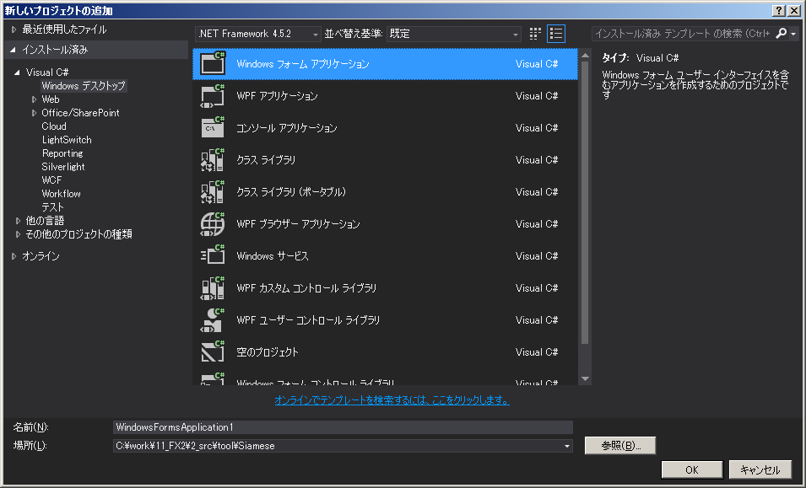

3、「参照設定」を右クリックし、「参照の追加」を選択する。

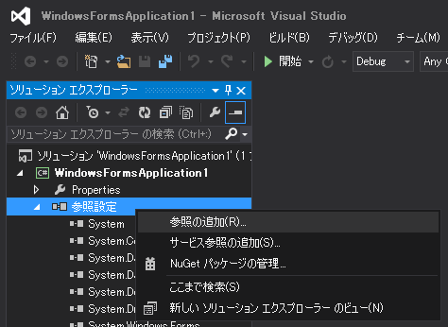

4、「参照マネージャ」画面で「参照」ボタンをクリックする。

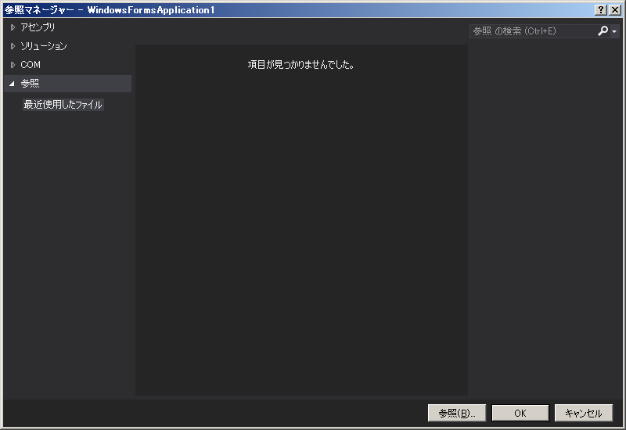

5、「参照するファイルの選択」画面で、「fxcore2.dll」を選択し「追加」ボタンをクリックする。

C:\Program Files\Candleworks\ForexConnectAPIx64\bin\net\dotnet40\fxcore2.dll

6、「参照マネージャー」画面に追加されるので、そのまま「OK」ボタンをクリックする。

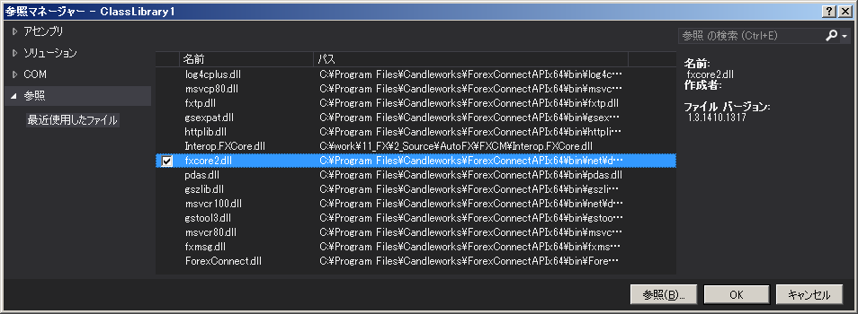

7、以下のDLLは、プログラムの実行フォルダに予めコピーしておかないと、プログラム実行時に障害が発生する。

【コピー元DLL】
C:\Program Files\Candleworks\ForexConnectAPIx64\bin
ForexConnect.dll
fxmsg.dll
fxtp.dll
gsexpat.dll
gstool3.dll
gszlib.dll
httplib.dll
log4cplus.dll
msvcp80.dll
msvcr80.dll
pdas.dll

【コピー先フォルダ ※Visual Stduio デバッグ実行の場合】
（Visual Studio プロジェクトフォルダ）\bin\

【コピー先フォルダ ※Releseビルド後】
（プログラムトレード アプリケーション実行フォルダ fxcore2.dllがあるところ）\

